환전 엔화 사용내역
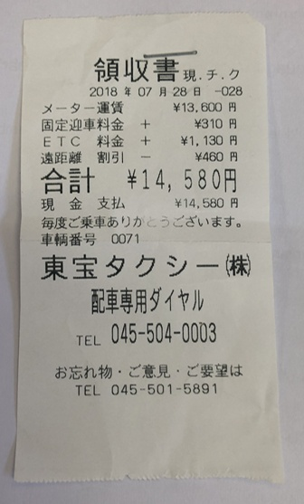
 |  | 사용금액 | 비고
엔화 환전용 금액 인출 | ₩1,000,000
엔화 환전 완료(100만원) | ¥97,000 |  |  | * 엔화환전
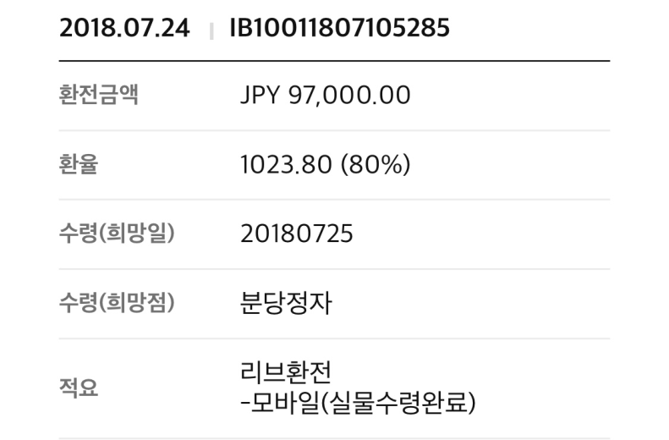
택시비 ; 허유경, 최미수, 임소영, 최아름 |  | ¥14,580 | 성대 지원금 중 250,000원 입금
택시비 ; Maji Rhee, MZ Mamun |  | ¥10,000
STEP 21 숙박비 ; 정홍주 |  | ₩270,000 | 성대 지원금 중 270,000원 입금
잔액 반환 | ¥42,000 |  | 현금 보관 중
 | ₩50,000 |  | 학회 통장으로 입금(12/18)

 |  |  |  | * 택시비

